Ark1
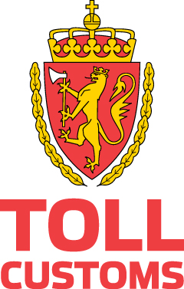

Autorisasjon til å utstede nasjonale leverandørerklæringer uten underskrift - oppdatert 19.2.2018
Firma navn | Organisasjonsnummer | Valid from | Valid through | Customs Region
Bertel O. Steen AS | 916218753 | 2018-06-25 | 2020-06-25 | TOA
Bertel O. Steen Detalj | 918814442 | 2018-06-25 | 2020-06-25 | TOA
Firda Sjøfarmer AS | 936678432 | 2019-11-29 | 2019-11-28 | TVN
Hydro Aluminium | 917537534 | 2018-01-25 | 2020-01-25 | TOA
Norilia AS | 995643316 | 2017-10-18 | 2019-10-18 | TOA
Tine SA | 947942638 | 2018-02-19 | 2020-02-19 | TOA

